상품제안서
훈민정음 유광볼펜 | 상품코드: S42870

 |  |  |  |  |  |  | 02-713-8555 | www.synergygift.co.kr
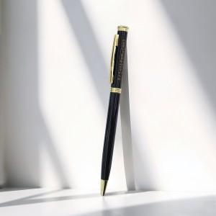 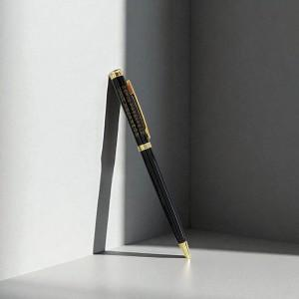

【상세/제작정보】

【인쇄/포장옵션】 | 레이저 / OPP(비닐)

【공급단가】 | 수량 | 100~ | 300~ | 500~ | 1,000~ | 5,000~
*VAT별도 | 단가 | 920원 | 880원 | 840원 | 810원 | 790원

【상품 URL】 | https://www.synergygift.co.kr:443/src/goods_detail.php?gdno=42870

